3MEDI_2020lato
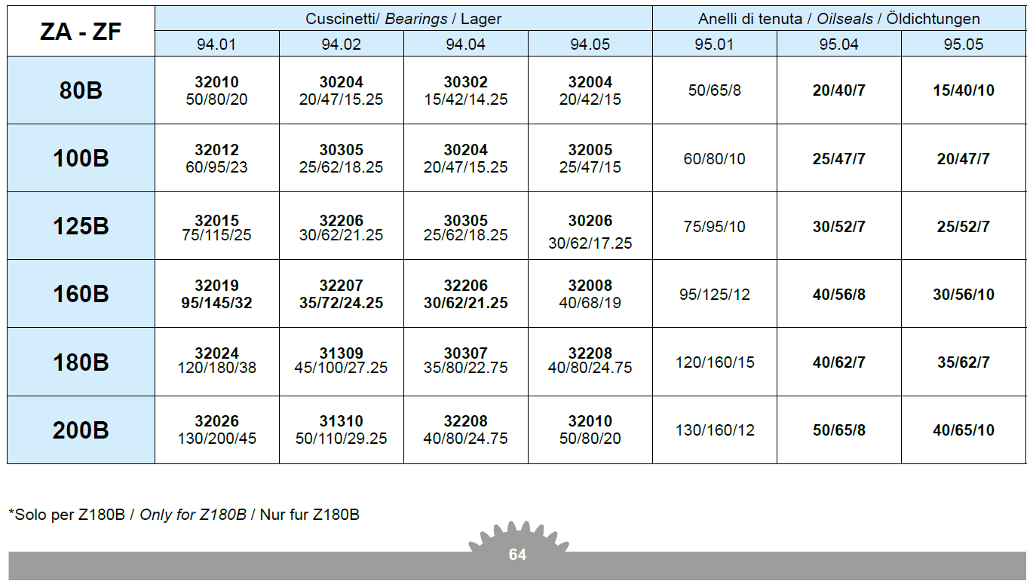
 |  | 3ME-DI | Napędy mechaniczne
23 kwietnia 2020
Projekt 1 |  | Przekładnia walcowa dwustopniowa
Zaprojektować walcową przekładnię o wysokim stopniu obciążenia i produkcji seryjnej
z zastosowaniem modyfikacji zarysu i linii zęba oraz TCA.
Koła o zębach śrubowych. Zrównoważyć siły osiowe na wale 2.
Dane: | Moc, prędkość obrotowa, przełożenie całkowite, trwałość
Współczynniki bezpieczeństwa: |  |  | SFmin=1.4
 |  |  | SHmin=1.0
Odchyłka dopuszczalna przełożenia całkowitego u |  |  |  |  | "+/- 4%"
Application factor KA=1

Obliczenia: |  | koła zębate (wg ISO 6336) |  |  | wałki , łożyska
Sporządzić raport z obliczeń
Można się wzorować na katalogu: Z_catalogo.pdf (Zwłaszcza Str. 9, 46 47 49 54 55 64)

Lp | P [kW] | n1 [obr/min] | u | Lh [h] | Nazwisko Imię
1 | 15.9 | 1400 | 10 | 10,000 | Aly Amer Magdalena
2 | 13.7 | 1400 | 12.5 | 9,000 | Baran Paweł
3 | 12.7 | 1400 | 16 | 8,000 | Bojda Artur
4 | 10.8 | 1400 | 20 | 7,000 | Borek Karol
5 | 31.8 | 1400 | 10 | 6,000 | Bryła Łukasz
6 | 27.3 | 1400 | 12.5 | 5,000 | Burczy Kamil
7 | 24.8 | 1400 | 16 | 4,000 | Chciuk Radosław
8 | 21.6 | 1400 | 20 | 5,000 | Fijał Miłosz
9 | 60.5 | 1400 | 10 | 10,000 | Filip Nikolaos
10 | 53.5 | 1400 | 12.5 | 9,000 | Gotfryd Przemysław
11 | 48.6 | 1400 | 16 | 8,000 | Harkot Jakub
12 | 41.7 | 1400 | 20 | 7,000 | Jarosławski Arkadiusz
13 | 97.2 | 1400 | 8 | 8,000 | Łopaciński Karol
14 | 84 | 1400 | 10 | 6,000 | Marciniewicz Szymon
15 | 76.3 | 1400 | 12.5 | 5,000 | Obrzut Tomasz
16 | 64.4 | 1400 | 16 | 4,000 | Osika Tomasz
17 | 54.4 | 1400 | 20 | 10,000 | Pawłowski Konrad
18 | 127 | 1400 | 10 | 8000 | Prarat Marcin
19 | 113 | 1400 | 12.5 | 7,000 | Warzybok Kamil
20 | 139 | 1400 | 8 | 9000 | Wośko Sebastian
21 | 90.9 | 1400 | 16 | 6,000 | Zub Katarzyna
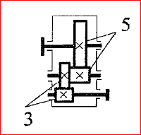

Podział przełożenia

lub z wykresu:
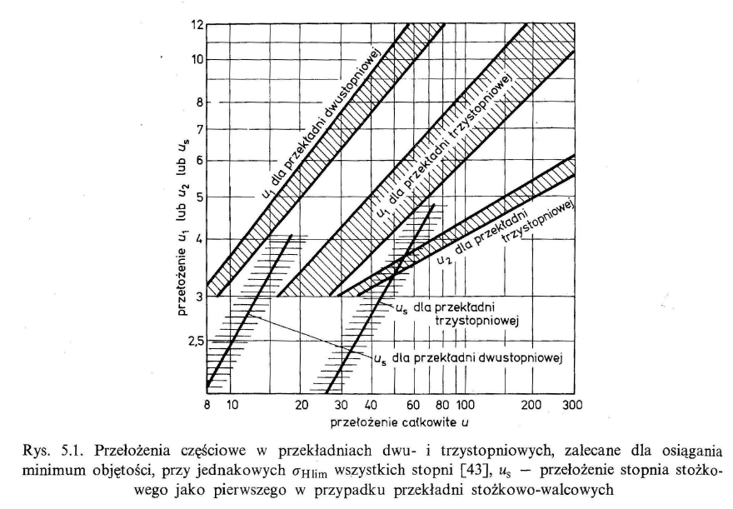

Odległości osi: 1, 2 i 3

 | a12 | mm | a13 | mm
 | 64 |  | 146
 | 82 |  | 184
 | 102 |  | 229
 | 127 |  | 289.5
 | 162.5 |  | 312
 | 204 |  | 366.5

Materials: |  | case hardening steels np.. 16MnCr5, 20MnCr5
Oil: | str. 9

